상품 정보
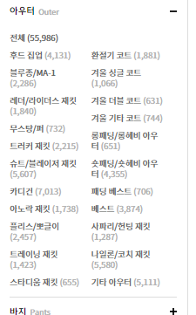
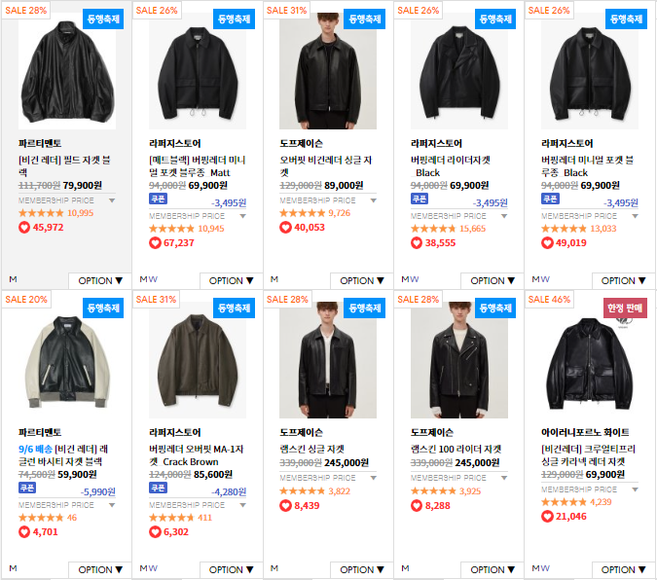
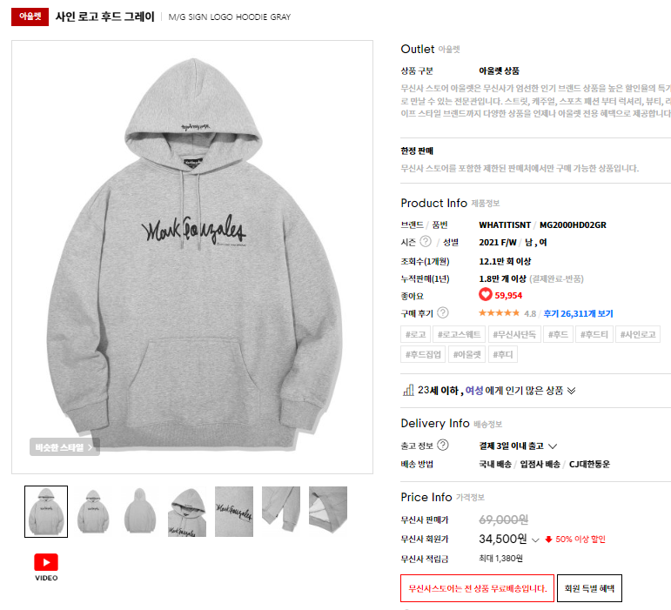
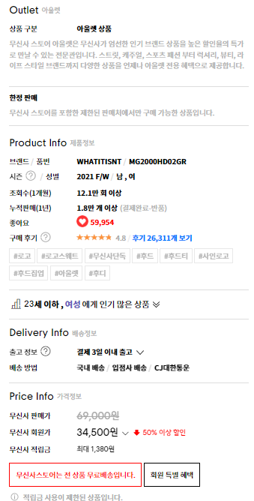
 | 대분류 | 중분류 |  | 소분류 |  |  |  |  |  |  |  |  | 상품정보 |  |  |  |  |  | 상품상세

 |  |  |  |  |  |  |  |  |  |  |  |  |  |  |  |  |  | -->좋아요

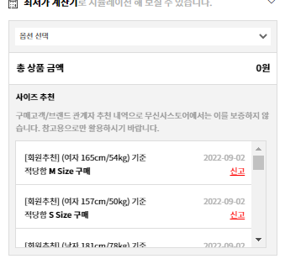

 |  |  |  |  |  |  |  |  |  |  |  |  | --->색상

 |  |  |  |  |  |  |  |  |  |  |  |  | -->사이즈
 | PK
 | FK

 | 테이블명 | Big_Cate_Big_Category(대분류) |  |  |  |  |  |  |  | 사용자
 | 컬럼명 | 컬럼한글명 | 널(null)값 가능 여부 | 데이터 타입 | 기본키 | 외래키 | 길이 | 제약조건 | 초기값 | 설명
 | Big_Cate_no | 대분류 번호 | N | number | PK |  |  | auto_increment
 | Big_Cate_name | 대분류 이름 | N | varchar(20) |  |  | 30

 | 테이블명 | Medi_Cate_Mideum_Category(중분류) |  |  |  |  |  |  |  | 사용자
 | 컬럼명 | 컬럼한글명 | 널(null)값 가능 여부 | 데이터 타입 | 기본키 | 외래키 | 길이 | 제약조건 | 초기값 | 설명
 | Medi_Cate_no | 중분류 번호 | N | number | PK |  |  | auto_increment
 | Medium_Category_name | 중분류 이름 | N | varchar(20) |  |  | 30 |  |  |  |  |  | 옵션묶음
 | Big_Cate_no | 대분류 번호 | N | number |  | FK |  |  |  | 대분류명 참조 |  |  |  | 옵션1
 |  |  |  |  |  |  |  |  |  |  |  |  |  |  | 옵션1-1
 | 테이블명 | IT_item(상품) |  |  |  |  |  |  |  | 사용자 |  |  |  |  | 옵션1-2
 | 컬럼명 | 컬럼한글명 | 널(null)값 가능 여부 | 데이터 타입 | 기본키 | 외래키 | 길이 | 제약조건 | 초기값 | 설명 |  |  |  |  | 옵션1-3
 | IT_no | 상품 번호 | N | number | PK |  |  | auto_increment |  |  |  |  |  | 옵션1
x | IT_img_no | 이미지 번호 | N | number |  | FK |  |  |  | 상품 이미지 참조 |  |  |  |  | 옵션2-1
 | Medi_Cate_no | 중분류 번호 | N | number |  | FK |  |  |  | 중분류명 참조 |  |  |  |  | 옵션2-2
 | Big_Cate_no | 대분류 번호 | N | number |  | FK |  |  |  | 대분류명 참조 |  |  |  |  | 옵션2-3
 | Bra_no | 브랜드번호 | N | number |  | FK |  |  |  | 브랜드명 참조 |  | 사이즈명
 | IT_name | 상품명 | N | varchar(20) |  |  | 30 |  |  |  |  | 재고 정보
 | IT_options | 옵션 | Y
 | IT_info_txt | 상품 정보 | N | ????
x | IT_info_img | 상품 정보 | N | ????
 | IT_price | 상품 가격 | N | number
 | IT_like_cnt | 좋아요 수 | N | number |  |  |  |  | 0
 | IT_img_file | 아이템 이미지 파일 | N | varchar(100) |  |  |  |  |  | 이미지 이름을 가지고 있음
 | IT_point | 상품포인트
 | IT_discount | 상품할인율 |  |  |  |  |  |  |  |  |  |  | 테이블명 | B_C_Top_size(상의 사이즈) |  |  |  |  |  |  |  | 사용자
 | IT_regdate | 상품등록일 |  |  |  |  |  |  |  |  |  |  | 컬럼명 | 컬럼한글명 | 널(null)값 가능 여부 | 데이터 타입 | 기본키 | 외래키 | 길이 | 제약조건 | 초기값 | 설명
 |  |  |  |  |  |  |  |  |  |  |  |  | Top_size_no | 사이즈 번호 | N | number | PK |  |  | auto_increment
 | 테이블명 | Size_size(상품 사이즈) |  |  |  |  |  |  |  | 사용자 |  |  | item_no | 상품 번호 | N | number |  | FK
 | 컬럼명 | 컬럼한글명 | 널(null)값 가능 여부 | 데이터 타입 | 기본키 | 외래키 | 길이 | 제약조건 | 초기값 | 설명 |  |  | Big_Category_no | 대분류 번호 | N | number |  | FK
 | Size_no | 사이즈 번호 | N | number | PK |  |  | auto_increment |  |  |  |  | size_name | 사이즈 이름 | N | varchar(5)
 | IT_no | 상품 번호 | N | number |  | FK |  |  |  | 상품명 참조 |  |  |  | 총장
 | Big_Cate_no | 대분류 번호 | N | number |  | FK |  |  |  | 대분류명 참조 |  |  |  | 어깨넓이
 | Size_name | 사이즈 이름 | N | varchar(5) |  |  |  |  |  |  |  |  |  | 가슴단면
 |  |  |  |  |  |  |  |  |  |  |  |  |  | 소매길이

 | 테이블명 | SS_Shoes_size(상품 사이즈) |  |  |  |  |  |  |  | 사용자
 | 컬럼명 | 컬럼한글명 | 널(null)값 가능 여부 | 데이터 타입 | 기본키 | 외래키 | 길이 | 제약조건 | 초기값 | 설명
 | SS_no | 사이즈 번호 | N | number | PK |  |  | auto_increment
 | IT_no | 상품 번호 | N | number |  | FK |  |  |  | 상품명 참조
 | Big_Cate_no | 대분류 번호 | N | number |  | FK |  |  |  | 대분류명 참조
 | Size_name | 사이즈 이름 | N | varchar(5)

 | 테이블명 | Col_color(상품 컬러) |  |  |  |  |  |  |  | 사용자
 | 컬럼명 | 컬럼한글명 | 널(null)값 가능 여부 | 데이터 타입 | 기본키 | 외래키 | 길이 | 제약조건 | 초기값 | 설명
 | Col_no | 컬러 번호 | N | number | PK |  |  | auto_increment
 | IT_no | 상품 번호 | N | number |  | FK |  |  |  | 상품명 참조
 | Col_name | 컬러 이름 | N | varchar(20) |  |  |  |  |  |  |  |  | 세부사이즈(2)

 | 테이블명 | IT_img_item_img(상품 이미지) |  |  |  |  |  |  |  | 사용자
 | 컬럼명 | 컬럼한글명 | 널(null)값 가능 여부 | 데이터 타입 | 기본키 | 외래키 | 길이 | 제약조건 | 초기값 | 설명
 | IT_img_no | 아이템 이미지 번호 | N | number | PK |  |  | auto_increment
 | IT_no | 상품 번호 | N | number |  | FK |  |  |  | 상품명 참조
 | Col_no | 컬러 번호 | N | number |  | FK |  |  |  | 색상명 참조

 | 테이블명 | opt_option(옵션) |  |  |  |  |  |  |  | 사용자
 | 컬럼명 | 컬럼한글명 | 널(null)값 가능 여부 | 데이터 타입 | 기본키 | 외래키 | 길이 | 제약조건 | 초기값 | 설명
 | opt_no | 옵션번호 |  |  |  |  |  |  |  | 옵션으로 size테이블과 color테이블의 범주에 해당하지 않는 옵션들을 관리하고 재고 파악을 용이하도록 만들기 위함
 | IT_no | 상품 번호 | N | number |  | FK |  |  |  | 상품명 참조
 | opt_name | 옵션이름 | N
 | opt_detail | 옵션에 따른 치수 | N

 |  |  |  |  |  |  |  |  |  |  |  | 옵션
 | 테이블명 | IT_St_item_stock(상품 재고) |  |  |  |  |  |  |  | 사용자 |  | 옵션no | 상품no | 옵션1 | 옵션detail
 | 컬럼명 | 컬럼한글명 | 널(null)값 가능 여부 | 데이터 타입 | 기본키 | 외래키 | 길이 | 제약조건 | 초기값 | 설명
 | IT_St_no | 재고 번호 | N | number | PK |  |  | auto_increment |  |  | ---->
 | Bra_no | 브랜드 번호 | N | number |  | FK |  |  |  | 브랜드명 참조
 | IT_no | 상품 번호 | N | number |  | FK |  |  |  | 상품명 참조
 | Col_no | 컬러 번호 | N | number |  | FK |  |  |  | 컬러명 참조
 | Size_no | 사이즈 번호 | N | number |  | FK |  |  |  | 사이즈명 참조
 | opt_no | 옵션번호 |  |  |  |  |  |  |  | 옵션으로 size테이블과 color테이블의 범주에 해당하지 않는 옵션들을 관리하고 재고 파악을 용이하도록 만들기 위함
 | IT_St_cnt | 재고 수 | N | number |  |  |  |  | 0
 | IT_St_sell_cnt | 판매 수 | N | number |  |  |  |  | 0
 | IT_St_status | 재고 현황 | N | varchar(20)

 | shoesize추가

